処理概要
プロジェクト名 |  |  |  |  |  |  | 業務名 |  |  |  |  | システム名 | 画面ID | 画面名 |  | 作成日 | 作成者 | 更新日 | 更新者
EC_Site |  |  |  |  |  |  | EC_Site |  |  |  |  | EC_Siteシステム |  | 商品修正_edit_product |  |  | ジャカ、ウンビ

1.処理概要
店舗別の売上予測を表示する画面

2.画面レイアウト

 | 【商品修正_edit_product】

①

②

③

④
⑤
⑥

⑬

④
⑤
⑥
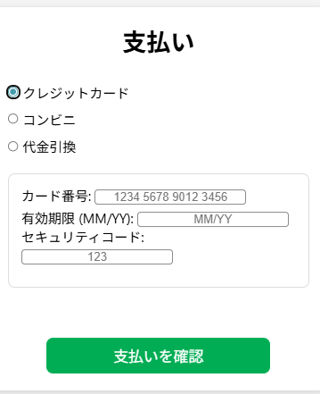
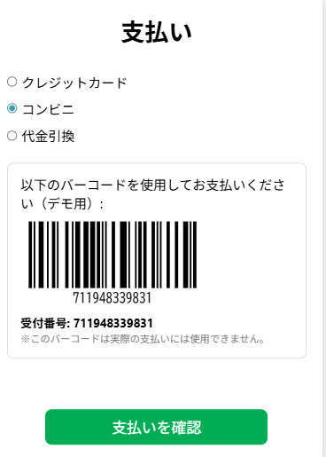
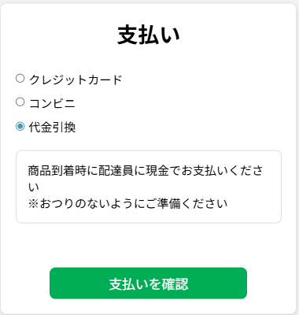

⑦
⑩
⑫
⑧
⑨

⑪
⑬

⑬

⑬

3.操作概要

 | 初期表示： |  | お支払い画面
 | アクション |  | ① | 「カート内容」テキスト |  |  | ： | 画面タイトルとして、現在のカートの内容をユーザーに示す。
 |  |  | ② | カート 情報 |  |  | ： | カート内の商品リスト、数量、金額などの情報を表示する。
 |  |  | ③ | お支払い カート |  |  | ： | 支払いに進むための確認情報をまとめたセクション。
 |  |  | ④ | 「クレジットカード」選択 |  |  | ： | ユーザーがクレジットカード決済を選択できるオプション。
 |  |  | ⑤ | 「銀行振込」選択 |  |  | ： | ユーザーが銀行振込決済を選択できるオプション。
 |  |  | ⑥ | 「代金引換」選択 |  |  | ： | ユーザーが代金引換決済を選択できるオプション。
 |  |  | ⑦ | カード番号 |  |  | ： | クレジットカード番号を入力するフィールド。
 |  |  | ⑧ | 有効期限 (MM/YY) |  |  | ： | クレジットカードの有効期限を入力するフィールド。
 |  |  | ⑨ | セキュリティコード |  |  | ： | クレジットカード裏面のセキュリティコード（CVV）入力欄。
 |  |  | ⑩ | バーコード メッセージ |  |  | ： | 銀行振込やコンビニ支払い用のバーコード案内メッセージ。
 |  |  | ⑪ | バーコード表示 |  |  | ： | 実際に支払いで利用できるバーコードを表示。
 |  |  | ⑫ | 代金引換 メッセージ |  |  | ： | 代金引換決済に関する説明や注意事項を表示。
 |  |  | ⑬ | お支払いボタン |  |  | ： | 入力内容を確認後、決済処理を実行するためのボタン。

 | 画面離脱時： |  | 特になし

4.オブジェクト構成
本画面で利用するオブジェクトのCRUDは以下の通り。
No |  | オブジェクト名 |  |  | API参照名 |  |  |  | CRUD |  |  | コメント
1 |  | 「カート内容」テキスト |  |  | ー |  |  |  |  |  |  | カート画面のタイトルとして表示。
2 |  | カート 情報 |  |  | ー |  |  |  |  |  |  | カートに追加された商品情報を表示する。
3 |  | お支払い カート |  |  | ー |  |  |  |  |  |  | 支払い方法を選択するセクションの見出し。
4 |  | 「クレジットカード」選択 |  |  | クレジットカード |  |  |  | C | R | U | クレジットカード支払いを選択する操作。
5 |  | 「銀行振込」選択 |  |  | 銀行振込 |  |  |  | C | R | U | 銀行振込支払いを選択する操作。
6 |  | 「代金引換」選択 |  |  | 代金引換 |  |  |  | C | R | U | 代金引換支払いを選択する操作。
7 |  | カード番号 |  |  | ー |  |  |  | C | R | U | クレジットカード番号を入力する。
8 |  | 有効期限 (MM/YY) |  |  | ー |  |  |  |  |  |  | クレジットカードの有効期限を入力する。
9 |  | セキュリティコード |  |  | ー |  |  |  |  |  |  | クレジットカードのセキュリティコードを入力する。
10 |  | バーコード メッセージ |  |  | ー |  |  |  |  |  |  | 銀行振込等に使うバーコード案内メッセージを表示。
11 |  | バーコード表示 |  |  | ー |  |  |  |  |  |  | バーコードを表示する。
12 |  | 代金引換 メッセージ |  |  | ー |  |  |  |  |  |  | 代金引換の説明メッセージを表示。
13 |  | お支払いボタン |  |  | payment.jsp |  |  |  | C |  |  | 入力された情報を送信し支払い処理を開始する。

5.メッセージ一覧
本画面で利用するメッセージは以下の通り
No |  | メッセージID |  |  |  | 種別 |  |  | メッセージ |  |  |  |  | 表示方法 | 説明
1 |  | バーコード メッセージ |  |  |  | 10 |  |  | 以下のバーコードを使用してお支払いください（デモ用）:
2 |  | 代金引換 メッセージ |  |  |  | 12 |  |  | 商品到着時に配達員に現金でお支払いください ※おつりのないようにご準備ください
3
4
5

